UI界面
康养系统界面检查位置
图中红色编号与“测试项目”的编号对应。

UI界面1 老人端指标录入

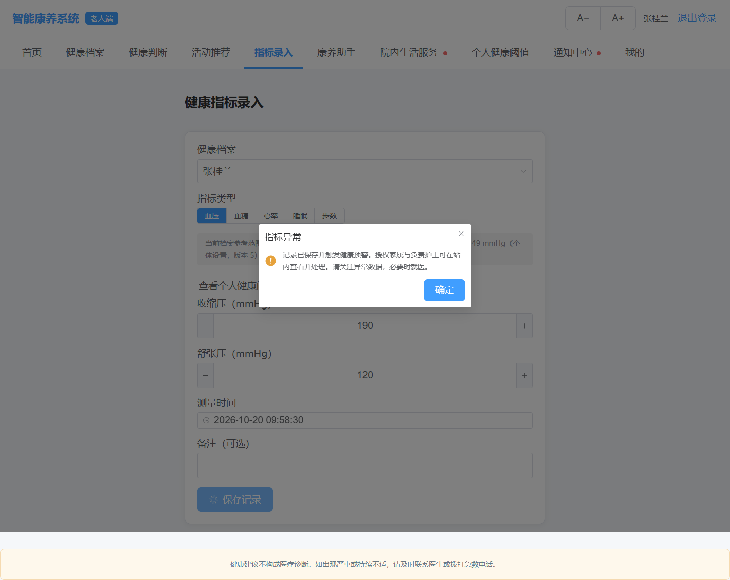
 | 编号及检查位置

 | 1 档案及指标类型

 | 2 血压数值及单位

 | 3 测量时间

 | 4 异常结果弹窗

 | 5 底部健康免责声明

UI界面2 家属通知中心

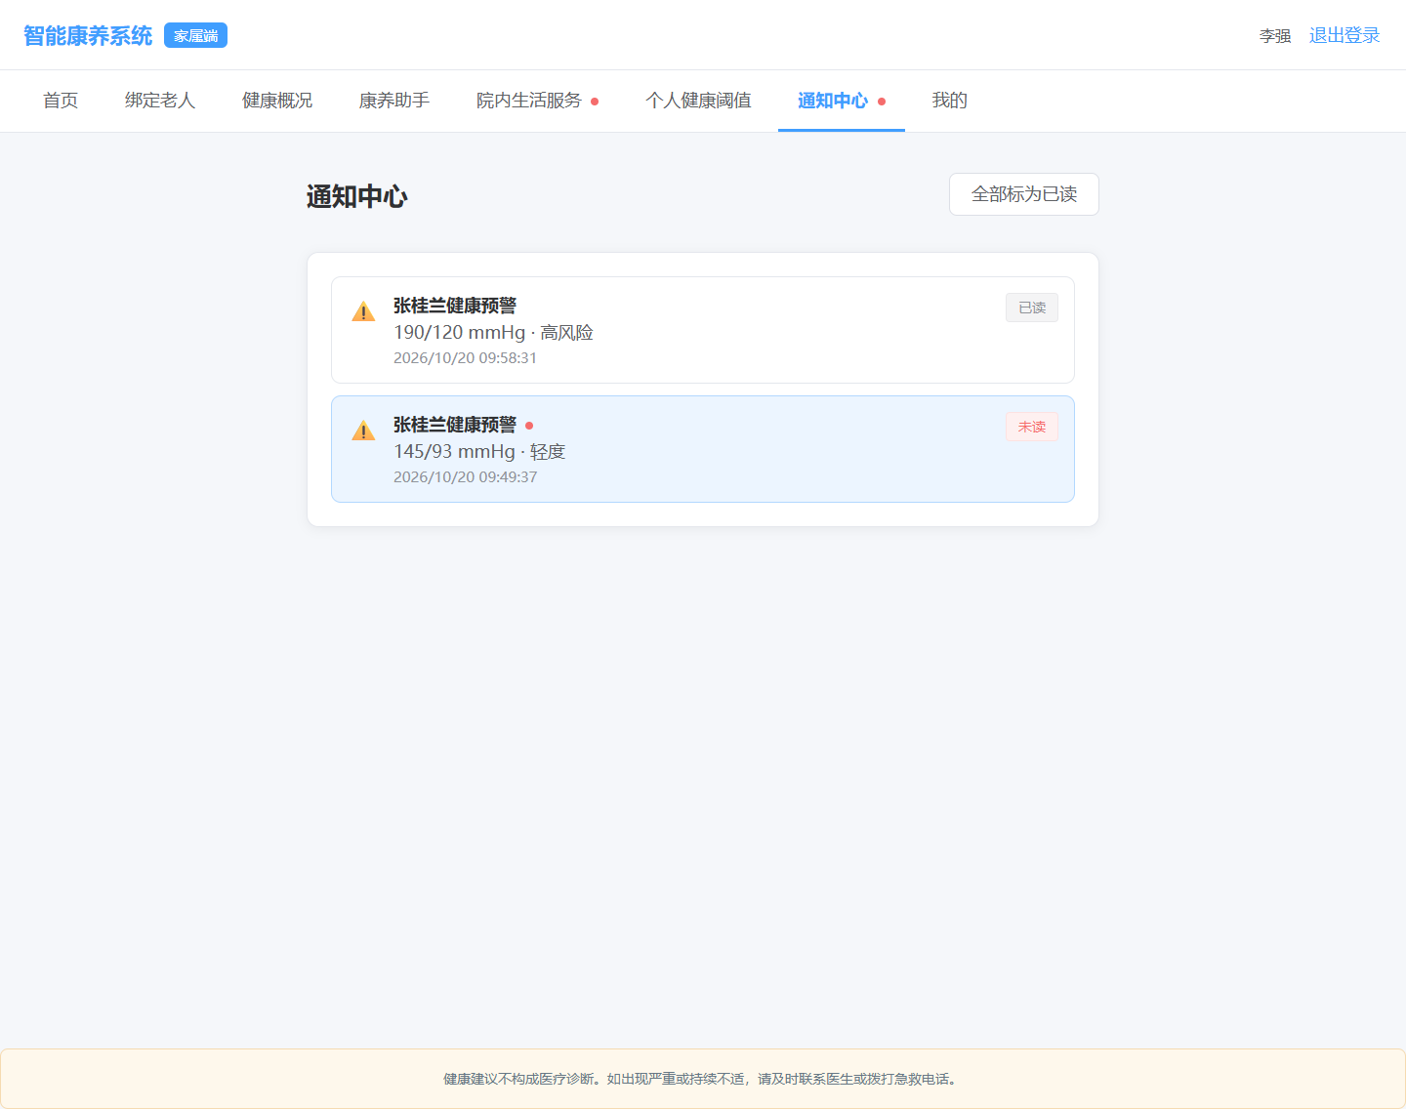
 | 编号及检查位置

 | 6 预警标题及老人姓名

 | 7 异常值及风险等级

 | 8 通知时间

 | 9 已读与未读标识

UI界面3 家属预警详情与跟进

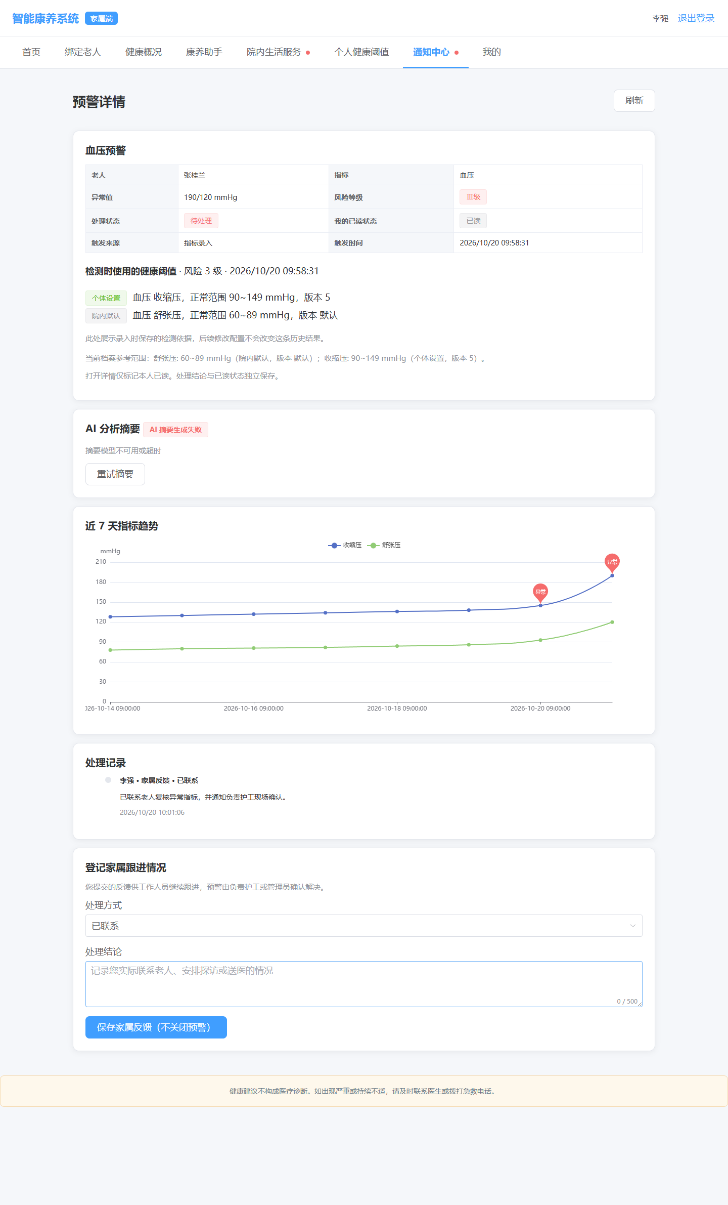
 | 编号及检查位置

 | 10 预警基本信息

 | 11 处置及阅读状态

 | 12 检测阈值及来源版本

 | 13 AI摘要失败提示

 | 14 近7天指标趋势

 | 15 家属反馈历史

 | 16 家属跟进表单

 | 17 保存反馈按钮说明

UI界面4 护工预警处理结果

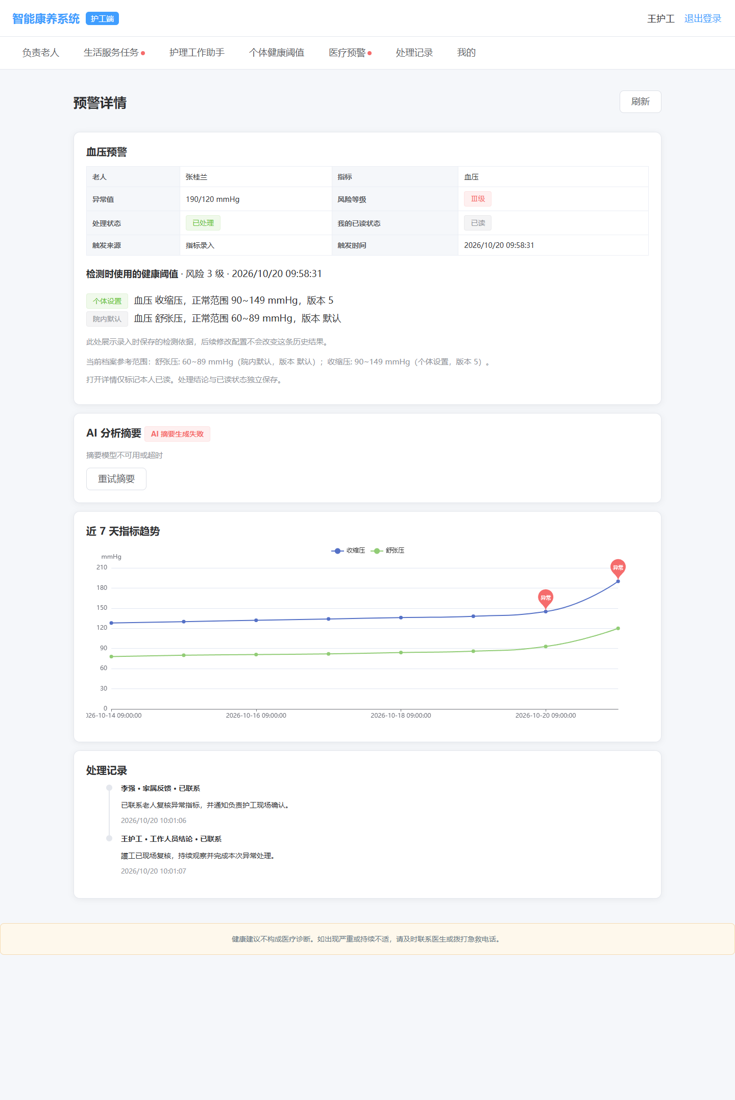
 | 编号及检查位置

 | 18 预警已处理状态

 | 19 工作人员处理结论

 | 20 两类处理记录

UI界面5 老人健康趋势

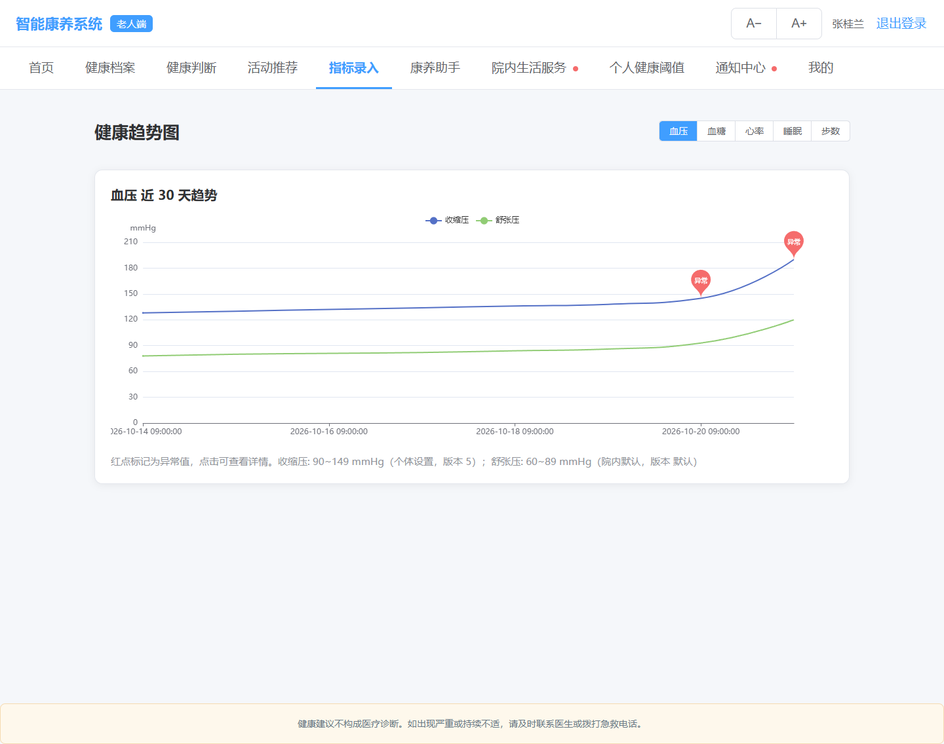
 | 编号及检查位置

 | 21 当前指标及近30天标题

 | 22 收缩压舒张压图例

 | 23 红色异常点

 | 24 图下参考范围说明

UI界面6 管理员系统统计

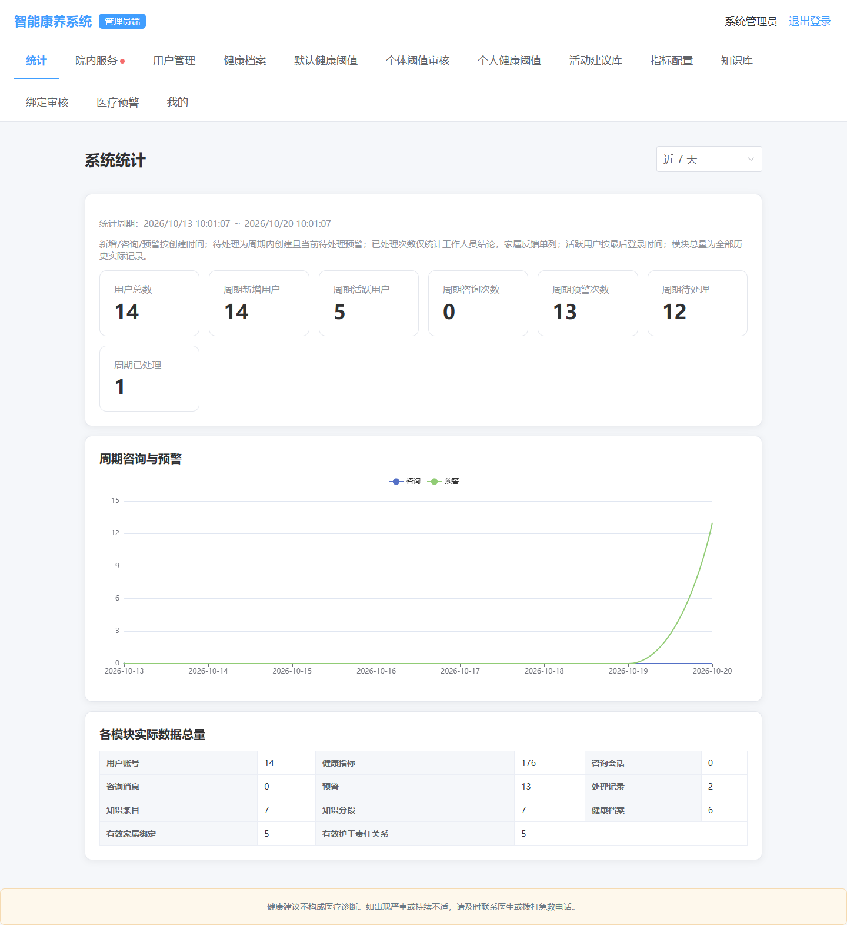
 | 编号及检查位置

 | 25 统计周期

 | 26 用户统计卡片

 | 27 预警与处置统计

 | 28 咨询次数为0

 | 29 咨询预警时间图表

 | 30 各模块数据总量表

UI界面7 个人健康阈值

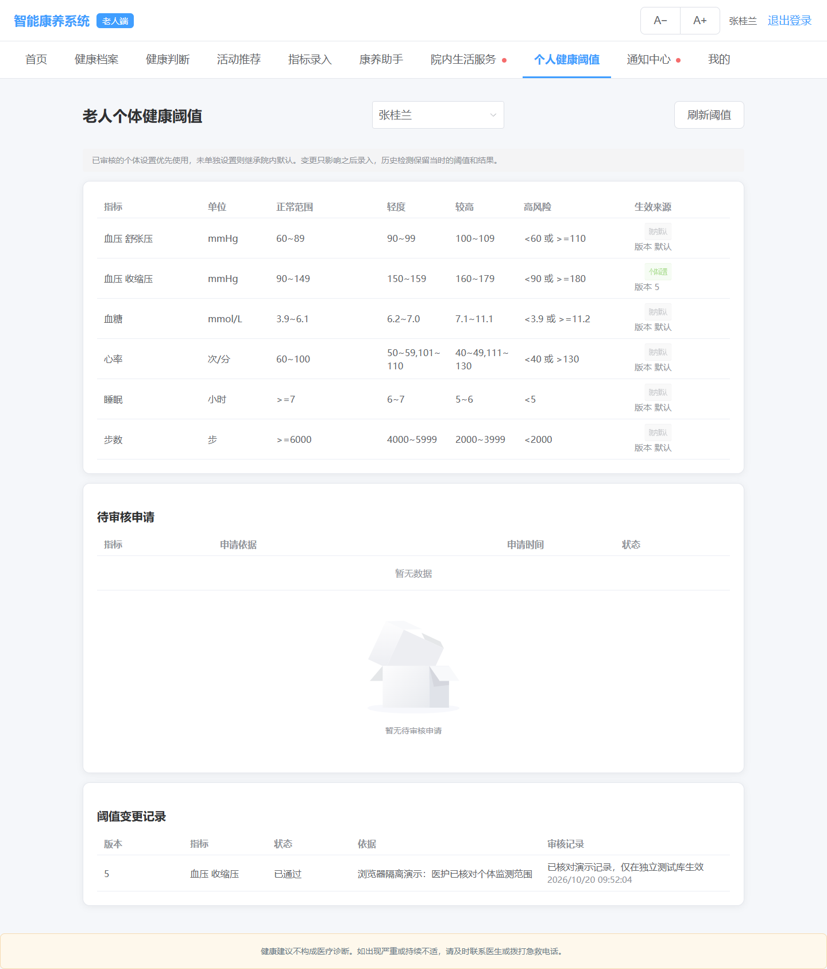
 | 编号及检查位置

 | 31 指标范围与单位

 | 32 生效来源及版本

 | 33 待审核申请空状态

 | 34 阈值变更记录

UI界面8 健康与生活助手

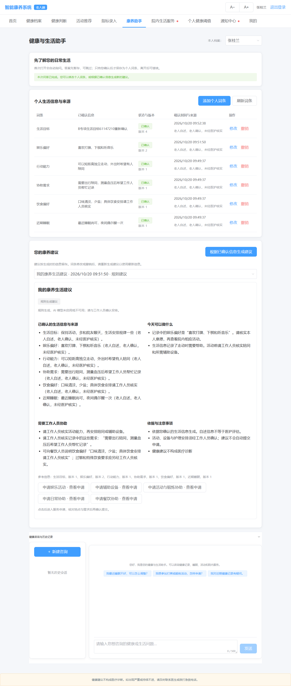
 | 编号及检查位置

 | 35 六类个人生活信息

 | 36 确认状态版本及来源

 | 37 康养建议四个分区

 | 38 规则建议及降级说明

 | 39 五类服务申请入口

 | 40 咨询空状态及输入区

